Sheet1
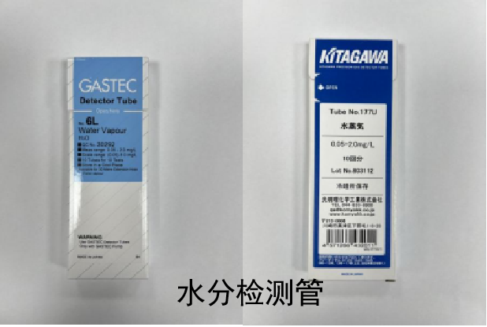
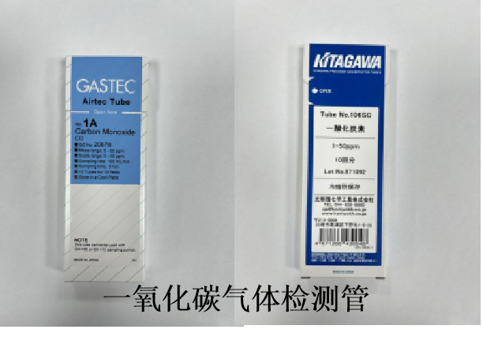
序号 | 物品 | 规格型号 | CAS号 | 参考厂家 | 数量 | 单位 | 备注 | 价格 | 总价 | 供货期限
1 | 液相色谱柱堵头 | 1/16PEEK |  |  | 40 | 个
2 | 定性滤纸(快） | 12.5cm |  |  | 50 | 盒
3 | DNAsecure 新型植物基因组 DNA 提取试剂盒 | 50次 | DP320-02 | 天根 | 10 | 盒
4 | PCR 8联管&盖，200 μl，PP，本色，磨砂平盖，带编号管身，灭菌，无DNA酶、 RNA酶 | 125条/盒 | F601552-0001 | 上海生工 | 20 | 盒
5 | Promega Wizard SV Genomic DNA Purification System | 50次 | A2360 | Promega | 10 | 盒
6 | 荧光定量PCR 8联管&盖，100 μl，PP，管白色，盖透明，灭菌，无DNA酶、RNA酶 | 125条/盒 | F602002-0001 | 上海生工 | 10 | 盒
7 | DNA分子量标准 Marker (100~2000 bp) | 500ul | B500350-0500 | 上海生工 | 10 | 支
8 | DNA 分子量标准Marker A (25~500 bp) | 500ul | B500350-0500 | 上海生工 | 10 | 支
9 | 4S GelRed核酸染料（10000x水溶液） | 500ul | A616697-0500 | 上海生工 | 5 | 支
10 | 离心管，2.0 ml，PP，本色，圆底，连盖，带刻度，灭菌，无DNA酶、RNA酶 | 6包/箱 | F601621-9001 | 上海生工 | 5 | 箱
11 | 离心管，1.5 ml，PP，本色，圆底，连盖，带刻度，灭菌，无DNA酶、RNA酶 | 12盒/箱 | F607620-9001 | 上海生工 | 5 | 箱
12 | 吸头，10 μl，PP，本色，灭菌，无DNA酶、RNA酶，盒装 | 10 X 96 /PK | F602215-0010 | 上海生工 | 20 | 箱
13 | 过滤吸头，10 μl，PP，本色，灭菌，无DNA酶、RNA酶，盒装 | 10 X 96 /PK | F612215-0010 | 上海生工 | 5 | 箱
14 | 核糖核酸酶A溶液 | 10mg/ml | B500474-0001 | 上海生工 | 10 | 支
15 | 吸头，200 μl，PP，本色，带刻度，灭菌，无DNA酶、RNA酶，盒装 | 10 X 96 /PK | F604224-0010 | 上海生工 | 10 | 盒
16 | Proteintech高级胎牛血清 | 500 mL | PM00011 | Proteintech | 1 | 瓶 | 支原体扩项用 加急
17 | 氧电池 | 适配Maxtec厂家MAXO2＋氧浓度检测仪 | / | / | 2 | 个 | 氧浓度检测仪配套耗材
18 | 置物架 | 尺寸：深0.43m 宽1.9m 高2.0m，结构：下层抽屉，上层开放格 | / | / | 1 | 个 | 电磁兼容实验配件存放架
19 | 聚酰胺薄膜 | 20×10 |  | Merk | 1 | 箱
20 | 维生素B6/吡哆胺D3-二盐酸盐 | 1.0mg/mL |  | ALTA | 2 | 支
21 | 盐酸吡哆胺 | 100mg/1g |  | DR | 1 | 支
22 | 腺嘌呤核苷酸（AMP） | 500mg/瓶 |  | DR | 1 | 支
23 | 芦荟苷B | 100mg/支 |  | 德斯特 | 2 | 支
24 | 酸性调节剂 | 10*2ml/支 |  | 福州新北生化工业有限公司 | 2 | 盒
25 | 碱性调节剂 | 10*2ml/支 |  | 福州新北生化工业有限公司 | 2 | 盒
26 | Rhinogen® 重组C因子内毒素检测试剂盒 | 货号：RAF-02 |  | 瑞诺生物 | 1 | 盒
27 | Corning® 25cm²长方形斜颈细胞培养瓶，带透气盖 | 20个/包，200个/箱 ，货号：430639 |  | 康宁 | 2 | 箱
28 | Lys-c | 货号：90051，规格：20ug/瓶 |  | 赛默飞 | 1 | 瓶
29 | tris-base | 货号：A100195，规格：500g/瓶 |  | 生工生物 | 1 | 瓶
30 | 亮氨酸脑啡肽乙酸盐水合物 | 货号：FE030602，规格：10mg/盒 |  | Panphy | 1 | 盒
31 | IAA 碘乙酰胺 | 货号：A3221，规格： 56mg/瓶 |  | 默克 | 1 | 盒
32 | zeba spin column 7K | 货号：89890，规格：25支/包 |  | 赛默飞 | 1 | 盒
33 | TCEP | 货号：C4706，规格2g/瓶 |  | 默克 | 1 | 瓶
34 | 脱盐小柱 | 货号：GKI-4726，规格：12/包 |  | 安捷伦 | 2 | 包
35 | 玻璃棒 | 直径6mm 长50cm |  |  | 50 | 个
36 | 玻璃棒 | 直径6mm 长80cm |  |  | 50 | 个
37 | 液相色谱柱堵头 | 1/16PEEK |  |  | 5 | 包
38 | 天平打印色带（黑色） | ERC09 |  |  | 10 | 个
39 | 分液漏斗 | 125mL，四氟活塞，GL25 | 三爱思 |  | 6 | 个
40 | 分液漏斗 | 250mL，四氟活塞，GL32 | 三爱思 |  | 6 | 个
41 | PP材质液相进样瓶 | 2ml，100/PK，SP-0452788 | Seeapu Technologies |  | 5 | 盒
42 | 液相进样瓶盖（预开口） | 9mm，100/PK，SP-0425165 | Seeapu Technologies |  | 5 | 盒
43 | 20ml棕色容量瓶 |  |  |  | 50 | 个
44 | 中性氧化铝固相萃取柱 | 500mg/6mL，30个/盒 |  |  | 30 | 盒
45 | 三氯蔗糖固相萃取小柱 | ProElut PLS 200 mg / 6 mL 30/pk | / | 迪玛 | 35 | 盒 | 三氯蔗糖用
46 | 石英比色皿 |  |  |  | 20 | 只
47 | 长袖白大褂 | 大号L（男士） |  |  | 4 | 件
48 | 长袖白大褂 | 中号M（男士） |  |  | 4 | 件
49 | 无尘纸（9寸）（无菌） |  |  |  | 1 | 箱
50 | 薄膜过滤器 | FC752 ，12个每箱，滤膜孔径0.22μm |  | 泰林生物 | 3 | 箱
51 | 水合氯醛溶液 | 10% 100mL |  |  | 1 | 瓶
52 | 萎缩芽孢杆菌 ATCC 9372 | 10的8次方，2.5ml/支 |  | 泰林 | 1 | 支 | 清洗消毒试验，加急
53 | 丁腈手套 | S号 | 2 | 盒 | 其他 | 样品制备
54 | 丁腈手套 | M号 | 2 | 盒 | 其他 | 样品制备
55 | 6号自封袋 | 红袖，12丝，100只/包 | 20 | 包 | 其他 | 样品分装
56 | 7号自封袋 | 红袖，12丝，100只/包 | 20 | 包 | 其他 | 样品分装
57 | 8号自封袋 | 红袖，12丝，100只/包 | 10 | 包 | 其他 | 样品分装
58 | 10号自封袋 | 红袖，12丝，100只/包 | 10 | 包 | 其他 | 样品分装
59 | 铝膜自封袋 | 长14cm左右，宽20cm左右 | 200 | 只 | 其他 | 样品分装
60 | 200mL连体分装盒 | PP材质 | 200 | 只 | 其他 | 样品分装
61 | 100mL棕色玻璃分装瓶 | 玻璃材质，广口，带盖 | 100 | 只 | 其他 | 样品分装 | 见附页
62 | 女士白大褂冬款 | 最大号 | 2 | 件
63 | 女士白大褂夏款 | 最大号 | 2 | 件
64 | 医用酒精消毒棉球 | 90粒/瓶 |  |  | 50 | 瓶
65 | 液相小瓶 | 1.5mL，100个/盒，棕色 | / | / | 10 | 盒
66 | 1000μl带滤芯无菌移液枪枪头盒装（无酶无热原） | 96只/盒（枪头长约13cm） |  |  | 10 | 盒
67 | 一次性丁腈手套 | 大号 |  |  | 8 | 盒
68 | 活性炭口罩 | 四层构造，活性炭，50支/盒 |  |  | 2 | 盒
69 | 一次性使用注射器 | 20 mL |  |  | 2 | 盒 | 不需要针头
70 | 肝素亲和柱 |  |  |  | 2 | 盒
71 | 液相色谱柱堵头 | 1/16PEEK |  |  | 5 | 包
72 | peek接头 | 5063-6591 | 安捷伦 |  | 20 | 根
73 | GSP温湿度记录仪 | GSP-6 | 精创 | / | 10 | 个
74 | 电导率标准溶液 | 84μs/cm | 梅特勒 |  | 1 | 瓶
75 | 一次性吸管 | 1ml | 康健 |  | 15 | 盒
76 | 一次性吸管 | 3ml | 康健 |  | 20 | 盒
77 | 枪头 | 200uL |  | Eppendorf | 10包
78 | 枪头 | 1mL |  | Eppendorf | 10包
79 | 枪头 | 5mL |  | Eppendorf | 10包
80 | 枪头 | 10mL |  | Eppendorf | 10包
81 | 维生素B12 | 100mg | 68-19-9 | sigma/阿尔塔 | 1 | 支 | ≥98%
82 | 开罐刀 |  |  |  | 2 | 把
83 | 维生素B12免疫亲和住 | IAC021A-3mL*25T | / | 康源泰博 | 1 | 盒 | /
84 | 肺炎支原体（ATCC 15531株） | ATCC 15531株，必须是0代 | / | / | 3 | 个 | 加急，扩项用
85 | 口腔支原体（ATCC 23714株） | ATCC 23714株，必须是0代 | / | / | 3 | 个 | 加急，扩项用
86 | 稀释液 | CM1566-06 |  | 北京陆桥 | 5 | 盒 | 加急
87 | 稀释液 | CM1566-05 |  | 北京陆桥 | 10 | 盒 | 加急
88 | 稀释液 | CM1566 |  | 北京陆桥 | 1 | 瓶 | 加急
89 | TCBS琼脂培养基 | CM402 |  | 北京陆桥 | 1 | 瓶
90 | 新生霉素（B) | P-10B |  | 北京陆桥 | 1 | 盒
91 | 细皮筋 | 100根/袋 |  |  | 10 | 袋
92 | 耐高温组培封口膜 |  |  |  | 10 | 包 | 加急
93 | 荧光定量PCR八连管（0.2mL） | 4316567 |  |  | 10 | 盒
94 | 荧光定量PCR八连管盖 | 4323032 |  |  | 5 | 盒
报价时请注明规格或包装规格，例如：“此单价为1支，10mg/支”；“此单价为1包，10个/包或此单价为1箱，200个/箱。
请严格按照科室提供的货号、品牌及数量进行报价，不得拆分，不得随意更改品牌。
标准品的采购如果科室未注明是液体的，均以固体标准品报价，否则后果由中标方承担。
科室未注明品牌的，报价时请标注品牌及型号。
若报价单中空缺项较多，则该司报价不予比价。
中标后，请按合同中供货时间及时供货，需送货上门，否则后果由中标方承担。
请将报价单以PDF格式（同时附一份EXCEL格式），PDF需盖章并留联系电话，于2025年12月5日9:30前发至邮箱：sysyhccg@163.com

附页
分装瓶

